상품제안서
라이트핏 O링손잡이 5단암막양우산+보송보송데일리 순면타올155g 세트 | 상품코드: S43719

 |  |  |  |  |  |  | 02-713-8555 | www.synergygift.co.kr
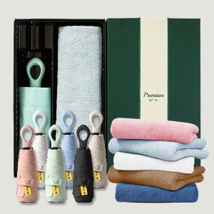

【상세/제작정보】 | <span style="font-size: 12pt;">*50세트이상 구매시 우산 손잡이 레이저1도인쇄 무료</span>

【인쇄/포장옵션】 | [손잡이] 실크, [손잡이] 레이저, [원단] 원단1도인쇄, [타올] 자수 / 포장지포장

【공급단가】 | 수량 | 50~ | 100~ | 500~ | 1,000~ | 2,000~
*VAT별도 | 단가 | 13,030원 | 12,610원 | 12,000원 | 11,690원 | 11,490원

【상품 URL】 | https://www.synergygift.co.kr:443/src/goods_detail.php?gdno=43719

